②利用方法
<< 利用方法 >>
基本的に、「入力」シートの赤枠で囲まれたセルの入力又は、選択になります。

１．分析テーマを決めて入力する。

「新しい水産加工品の生産拡大にともなう経済波及効果の分析について」や「電子部品製造企業の操業開始がもたらす
経済波及効果等の分析について」などとテーマを決めて「分析テーマ」に入力します。

※このファイルでは、最終需要の変化ではなく、生産額そのものが変化する場合の分析です。
企業が行う生産活動そのものが他産業へどのような影響を及ぼすかを測定します。
分析テーマを入力

２．入力データを整理して、入力する。

分析条件の前提となる「入力データ」を整理する必要があります。
具体的には、ある産業における生産額が増加した場合、増加した生産額を整理して、該当するセルに入力します。
※この場合、全て県内産になります。生産者価格で入力してください。

●生産者価格・・・出荷後の流通経費である商業マージン及び国内貨物運賃を含まない価格

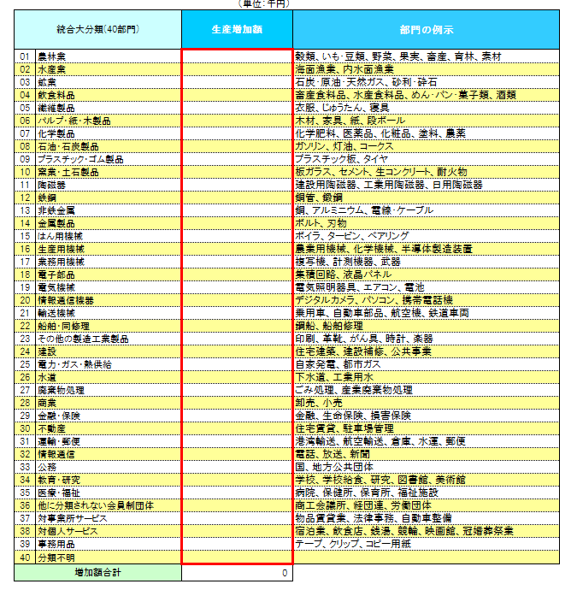

データを入力
※全て県内産の生産者価格で入力してください。

３．消費転換率を選択する。

令和２年から令和６年までの各年値データ（単年データ）と 令和２年から令和６年までの５か年間の平均値データを用意していますので、
プルダウンで選択します。
※選択後は必ずカーソルを別のセルに移動してください。

消費転換率は、第２次間接波及効果の分析で必要なため、総務省の家計調査年報（家計収支編）より作成しています。
※家計調査は標本調査であり、長崎県では県庁所在市である長崎市のみが対象

●消費転換率・・・雇用者所得のうちどのくらいが消費に回るのかを表した率
プルダウンで選択

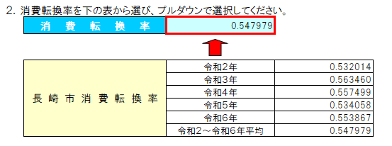

４．表示単位を選択する。

入力データとして入力する金額に応じて、「億円」、「百万円」、「千円」のうち見やすい表示単位をプルダウンで選択します。
※選択後は必ずカーソルを別のセルに移動してください。

プルダウンで選択

⑥出力Ⅲ（グラフ）
経済波及効果分析結果Ⅲ グラフ

生産誘発等

 | （単位：千円） | （単位：千円）
各誘発額
 | ① 生産誘発額 | ② ①のうち粗付加価値誘発額 | ③ ②のうち雇用者所得誘発額
生産 誘発額 | 0 | 0 | 0
部門別生産誘発額
農林業 | 0
水産業 | 0
鉱業 | 0
飲食料品 | 0
繊維製品 | 0
パルプ・紙・木製品 | 0
化学製品 | 0
石油・石炭製品 | 0
プラスチック・ゴム製品 | 0
窯業・土石製品 | 0
陶磁器 | 0
鉄鋼 | 0
非鉄金属 | 0
金属製品 | 0
はん用機械 | 0
生産用機械 | 0
業務用機械 | 0
電子部品 | 0
電気機械 | 0
情報通信機器 | 0
輸送機械 | 0
船舶・同修理 | 0
その他の製造工業製品 | 0
建設 | 0
電力・ガス・熱供給 | 0
水道 | 0
廃棄物処理 | 0
商業 | 0
金融・保険 | 0
不動産 | 0
運輸・郵便 | 0
情報通信 | 0
公務 | 0
教育・研究 | 0
医療・福祉 | 0
他に分類されない会員制団体 | 0
対事業所サービス | 0
対個人サービス | 0
事務用品 | 0
分類不明 | 0

 | （単位：千円）
生産誘発額の内訳
直接効果 | 0
第1次間接 波及効果 | 0
第2次間接 波及効果 | 0

就業者誘発数等

 | （単位：人） | （単位：人）
就業者誘発数、雇用者誘発数
 | ① 就業者誘発数 | ② ①のうち雇用者誘発数
就業者 誘発数 | 0 | 0
部門別就業者誘発数
農林業 | 0
水産業 | 0
鉱業 | 0
飲食料品 | 0
繊維製品 | 0
パルプ・紙・木製品 | 0
化学製品 | 0
石油・石炭製品 | 0
プラスチック・ゴム製品 | 0
窯業・土石製品 | 0
陶磁器 | 0
鉄鋼 | 0
非鉄金属 | 0
金属製品 | 0
はん用機械 | 0
生産用機械 | 0
業務用機械 | 0
電子部品 | 0
電気機械 | 0
情報通信機器 | 0
輸送機械 | 0
船舶・同修理 | 0
その他の製造工業製品 | 0
建設 | 0
電力・ガス・熱供給 | 0
水道 | 0
廃棄物処理 | 0
商業 | 0
金融・保険 | 0
不動産 | 0
運輸・郵便 | 0
情報通信 | 0
公務 | 0
教育・研究 | 0
医療・福祉 | 0
他に分類されない会員制団体 | 0
対事業所サービス | 0
対個人サービス | 0
事務用品 | 0
分類不明 | 0

